Sheet1
这两处位于路口的可破坏不可移动障碍物要足够高和宽

关卡元素
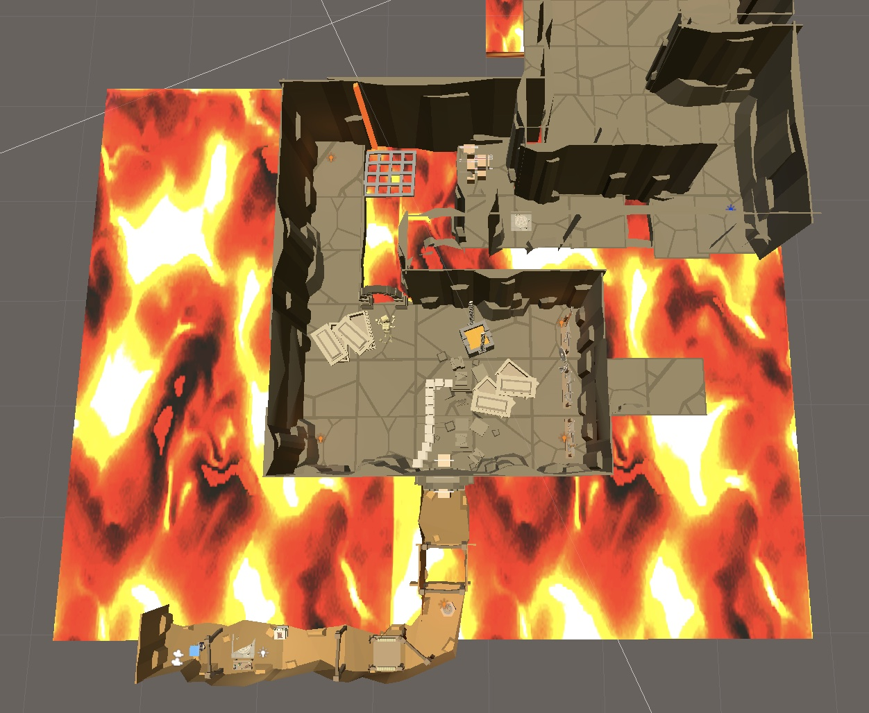
 | 场景物品说明 | 图鉴

 | 复活点

 | 碰撞炸弹刷新点
文字描述：一款高科技炸弹，投掷后按鼠标右键引爆并迸发出强大的引力
 | 定时炸弹刷新点

 | 引力弹刷新点

该处可移动可破坏障碍物应当足够高和宽，防止玩家跳过
 | 可破坏不可移动障碍物

 | 可破坏可移动障碍物
文字描述：一款多功能定时炸弹，在投掷后按鼠标右键引爆，并产生冲击波
 | 队友
该处队友置于可破坏可移动物体上面
 | 交互提示

文字描述：按住鼠标左键蓄力，炸弹投掷后接触到物体就会爆炸，为你扫清障碍。

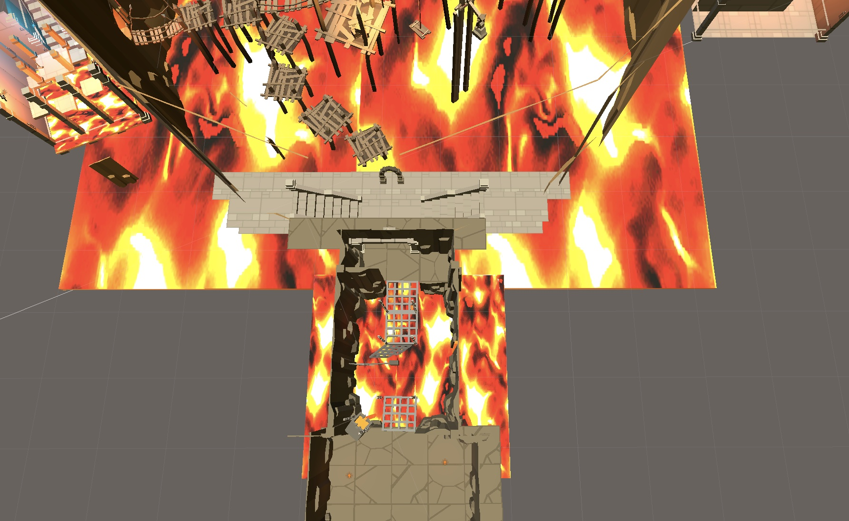

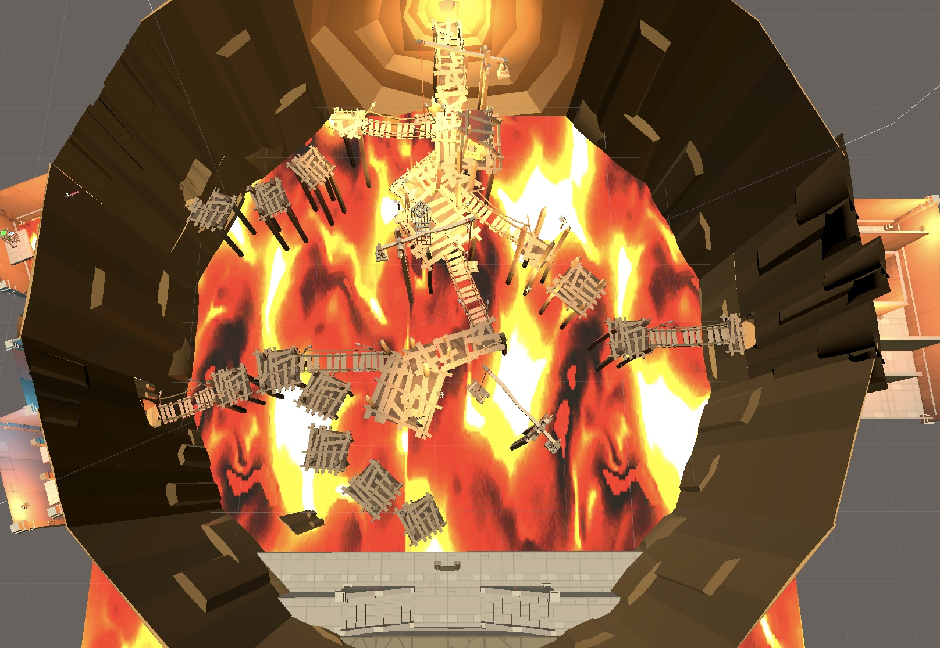

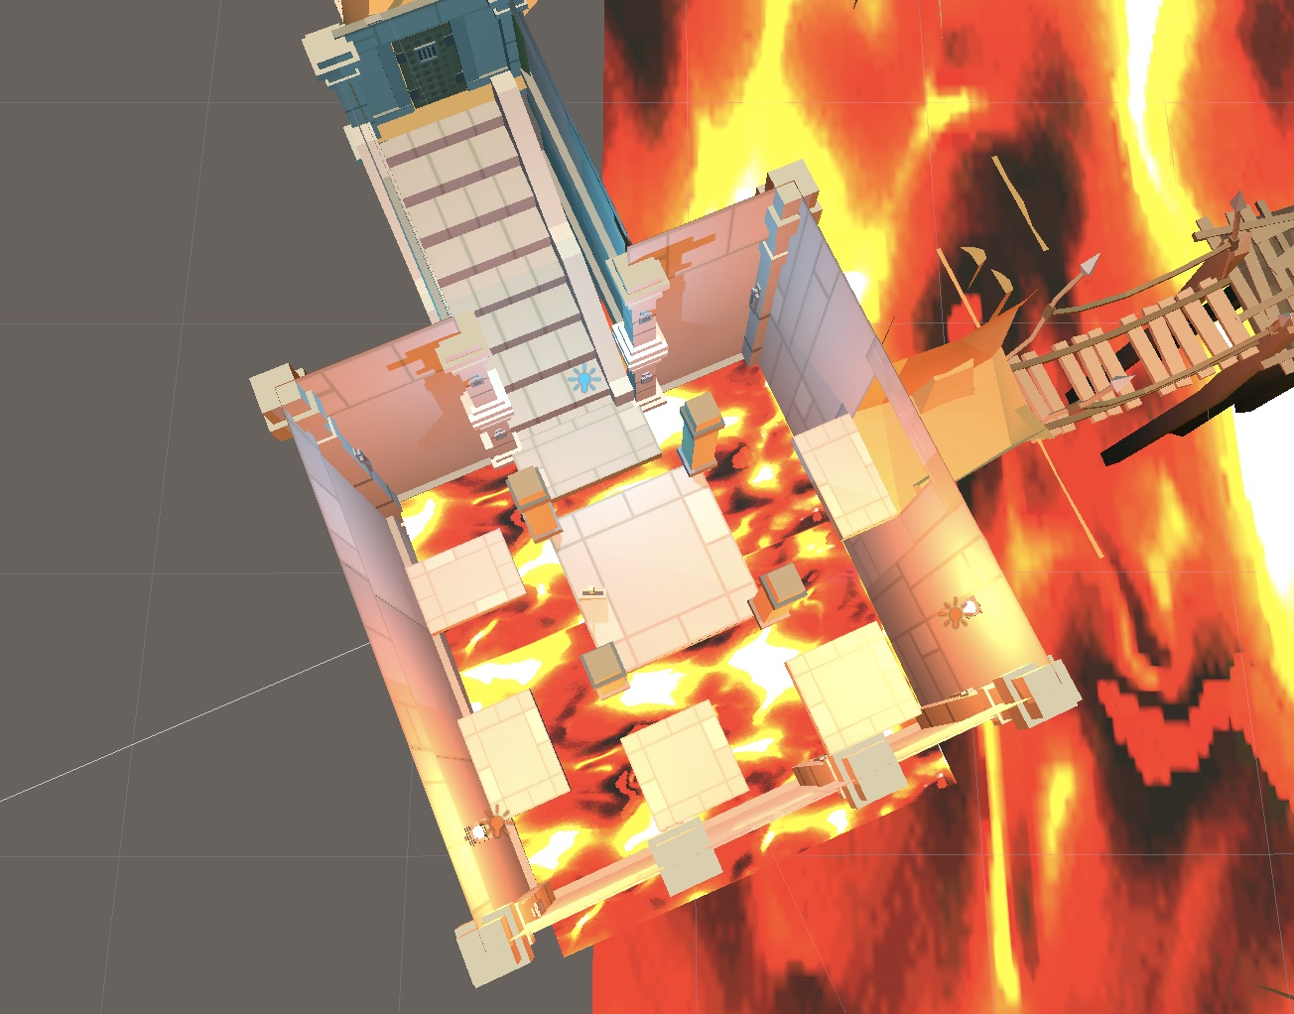

开关置于楼梯底部

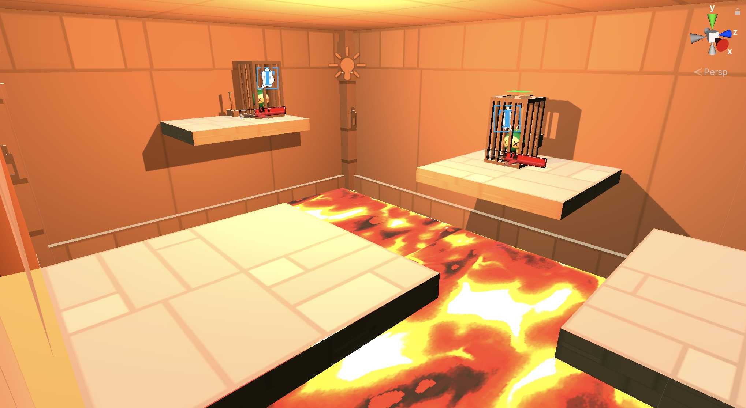

修改：岩浆需要抬升高度，水平线应至此

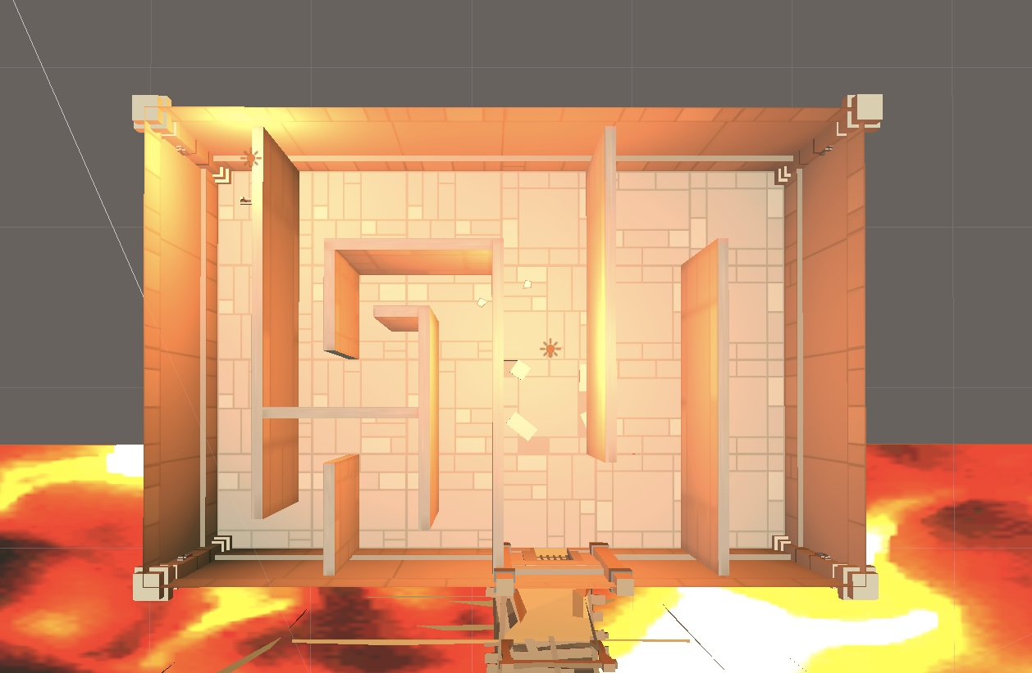

开关

